IP Камеры
Вид модели | Наименование | Мп | Объектив | Описание | Цена
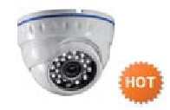 | СM-1110 | 1.3 | 3,6 мм | Матрица: 1/3" Sony Low Illumination CMOS Sensor; Процессор: HISILICON Hi3518C; Макс. разрешение: 1280х1024 (25к/сек); Механический ИК-фильтр; ИК подсветка: Ø5X24шт. до 20 метров; Питание: 12В, 802.3af PoE; Размеры: Ø94 x 69(В) мм.; Вес: 450г. | Розница | Опт-1 | Опт-2
 |  |  |  |  | 6250 | 5320 | 4375

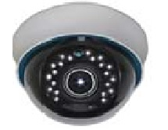 | СM-2020 | 2 | 2,8-12 мм | Матрица: 1/2.8" SONY High resolution 2 Megapixel CMOS Sensor;DSP: HISILICON Hi3516C; Макс. разрешение: 1920x1080 (25к/сек); Механический ИК-фильтр; ИК подсветка: Ø5X21шт. до 20 метров;Питание: 12В, 802.3af PoE; Размеры: Ø149 x 99(В) мм.; Вес: 750г | 10750 | 9150 | 7525

 | AV-IPWD135F-IR PoE | 1.3 | 3,6 мм | Цветная уличная купольная видеокамера, матрица 1/3", 1.3 Мп CMOS (Aptina AR0130), процессор Hi3518C, минимальная освещенность 0.01Лк, разрешение PAL 50 Hz 1280 × 960@25 к/с, NTSC 60 Hz 1280 × 960@30 к/с кодек H.264, 2 потока, мегапиксельный объектив f = 3,6 мм, ИК подсветка до 20 м, поддерживает звук, механический ИК фильтр, габаритные размеры 93mm*68mm, вес 380 гр., материал корпуса - метал, рабочая температура от -40°С до +50°С, питание DC12V±10% / POE (802.3af), ONVIF 2.3 | 4750 | 4120 | 3580

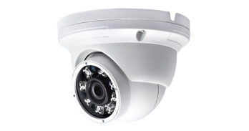 | AV-IPWD204F-IR | 2 | 3,6 мм | Цветная уличная купольная видеокамера, матрица 1/3", 2 Мп SONY EXMOR CMOS IMX222, процессор TI DaVinci 368, минимальная освещенность 0.01Лк, разрешение PAL 50 Hz 1920×1080@25 к/с, NTSC 60 Hz 1920×1080@30 к/с кодек H.264, 2 потока, мегапиксельный объектив f = 3,6 мм, механический ИК фильтр, ИК подсветка до 40 м, габаритные размеры 128x133.2 мм, вес 800 гр., материал корпуса - металл, степень защиты оболочки IP66, рабочая температура от -40°С до +50°С, питание DC12V±10% / POE (802.3af), ONVIF 2.3 | 8200 | 7130 | 6200

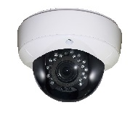 | AV-IPWD201V-IR | 2 | 2,8-12 мм | Цветная уличная купольная видеокамера, матрица 1/3", 2 Мп CMOS (Sony Exmor), процессор HI3518C, минимальная освещенность 0.01Лк, разрешение PAL 50 Hz 1920×1080@25 к/с, NTSC 60 Hz 1920×1080@30 к/с кодек H.264, 2 потока, мегапиксельный объектив f = 2,8-12 мм, механический ИК фильтр, ИК подсветка до 30 м, габаритные размеры 128x133.2 мм, вес 950 гр., материал корпуса - металл, степень защиты оболочки IP66, рабочая температура от -40°С до +50°С, питание DC12V±10%, ONVIF 2.1 | 11350 | 9870 | 8580

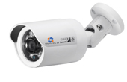 | AV-IPW134F-IR PoE | 1.3 | 3,6 мм | Цветная цилиндрическая видеокамера, матрица 1/3", 1.3 Мп CMOS (Aptina AR0130), процессор TI DaVinci 365, минимальная освещенность 0.01Лк, разрешение PAL 50 Hz 1280 × 960@25 к/с, NTSC 60 Hz 1280 × 960@30 к/с кодек H.264, 2 потока, мегапиксельный объектив f = 3,6 мм, механический ИК фильтр, ИК подсветка до 20 м, габаритные размеры 119.8x67.5 мм, вес 380 гр., материал корпуса - металл, степень защиты оболочки IP66, рабочая температура от -40°С до +50°С, питание DC12V±10% / POE (802.3af), ONVIF 2.3 | 6210 | 5400 | 4690

 | AV-IPW204V-IR PoE | 2 | 2,8-12 мм | Цветная уличная цилиндрическая видеокамера, матрица 1/3", 2 Мп SONY EXMOR CMOS IMX222, процессор TI DaVinci 368, минимальная освещенность 0.01Лк, разрешение PAL 50 Hz 1920×1080@25 к/с, NTSC 60 Hz 1920×1080@30 к/с кодек H.264, 2 потока, мегапиксельный объектив f = 2,8-12 мм, механический ИК фильтр, ИК подсветка до 40 м, габаритные размеры 128x133.2 мм, вес 950 гр., материал корпуса - металл, степень защиты оболочки IP66, рабочая температура от -40°С до +50°С, питание DC12V±10% / POE (802.3af), ONVIF 2.3 | 10100 | 8780 | 7635

 | СM-3010 | 1.3 | 3,6 мм | Матрица: 1/3" Sony Low Illumination 1.4 Megapixel CMOS Sensor; DSP: HISILICON Hi3518C; Макс. разрешение: 1280х1024 (25к/сек); Механический ИК-фильтр; ИК подсветка: Ø5X24шт. до 20 метров; Питание: 12В; Степень защиты: IP66; Размеры:148(Ш) x65(В) x63(Г) мм.; Вес: 500г. | 6250 | 5320 | 4375

 | СM-3020 | 2 |  | Матрица: 1/2.8" SONY High‐resolution 2 Megapixel CMOS Sensor; DSP: HISILICON Hi3516C; Макс. разрешение: 1920x1080 (25к/сек); Механический ИК-фильтр, ИК подсветка: Ø5X24шт. до 20 метров; Питание: 12В; Степень защиты: IP66, Размеры:148(Ш) x65(В) x63(Г) мм.; Вес: 500г. | 8500 | 7250 | 5950

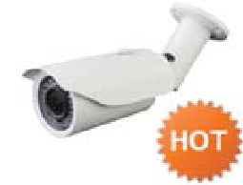 | СM-4010 | 1.3 | 2,8-12 мм | Матрица: 1/3" Sony Low Illumination 1.4 Megapixel CMOS Sensor; DSP: HISILICON Hi3518C; Макс. разрешение: 1280х1024 (25к/сек); Механический ИК-фильтр; ИК подсветка: Ø5X42шт. до 40 метров; Питание: 12В, 802.3af PoE; Степень защиты: IP66; Размеры: 290(Ш) x 92(В) x 80(Г) мм; Вес: 1.85кг. | 9125 | 7780 | 6390

 | СM-4020 | 2 |  | Матрица: 1/2.8" SONY High‐resolution 2 Megapixel CMOS Sensor; DSP: HISILICON Hi3516C; Макс. разрешение: 1920x1080 (25к/сек); Механический ИК-фильтр; ИК подсветка: Ø5X42шт. до 40 метров; Питание: 12В, 802.3af PoE; Степень защиты: IP66; Размеры: 290(Ш) x 92(В) x 80(Г) мм; Вес: 1.85кг. | 11500 | 9775 | 8050

HVRы
Вид модели | Наименование | Описание | Цена
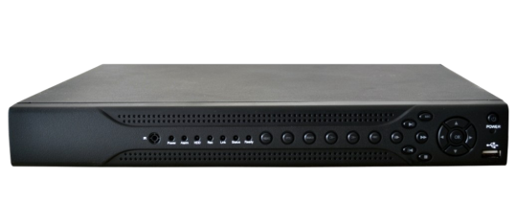 | AVR-304H-1 | 4 видео канала (BNC); Запись видео 4CH full 960H 100/120fps Режимы работы: Hybrid Mode: Only Analog(DVR): 4*960H/4*D1; Analog + IP(HVR): 2 *D1+(1*1080P+1*720P); Only IP(NVR): 8*960H /9*D1/4*720P /2*1080P/1*720P+7*D1 /1*1080P+1*720P+2*D1 1 SATA 3.5" до 3ТБ, USB, LAN; Поддержка управления мышью (в комплекте) Сжатие H.264; USB-backup, 3G/WIFI Рускоязычный графический интерфейс, CMS Доступ с мобильных телефонов/смартфонов | Розница | Опт-1 | Опт-2
 |  |  | 5095 | 4430 | 3850

 | AVR-308H-2 | 8 видео канала (BNC); Запись видео 8CH full 960H 200/240fps Режимы работы: Hybrid Mode: Only Analog(DVR): 8*D1/8*960H; Analog + IP(HVR): 4 *D1+(1*1080P+3*720P); Only IP(NVR): 16*D1 /8*720P/1*1080P+1*720+6*960H/2*1080P+2*720P 2xSATA 3.5" до 3ТБ, USB, LAN Сжатие H.264 USB-backup, 3G/WIFI, SPOT Рускоязычный графический интерфейс, CMS Доступ с мобильных телефонов/смартфонов | 11120 | 9670 | 8410

 | AVR-316H-2 | 16 видео канала (BNC); Запись видео 16CH full 960H 400/480 fps Режимы работы: Hybrid Mode: Only Analog(DVR): 16*D1/16*960H; Analog + IP(HVR): 8*D1+16*D1/16*D1+8*D1/8*960H+8*720P/8*960H+(2*1080P+2*720P)/4*D1+20*D1/4*D1+(2*1080P+10*D1)/4*960H+(1*1080P+7*720P)/4*960H+(1*1080P+1*720P+10*960H); Only IP(NVR): 16*D1 /8*720P/1*1080P+1*720+6*960H/2*1080P+2*720P 2xSATA 3.5" до 3ТБ, USB, LAN Сжатие H.264 USB-backup, 3G/WIFI, SPOT, HDMI, VGA Рускоязычный графический интерфейс, CMS Доступ с мобильных телефонов/смартфонов | 16180 | 14070 | 12230

